BBT-TCs
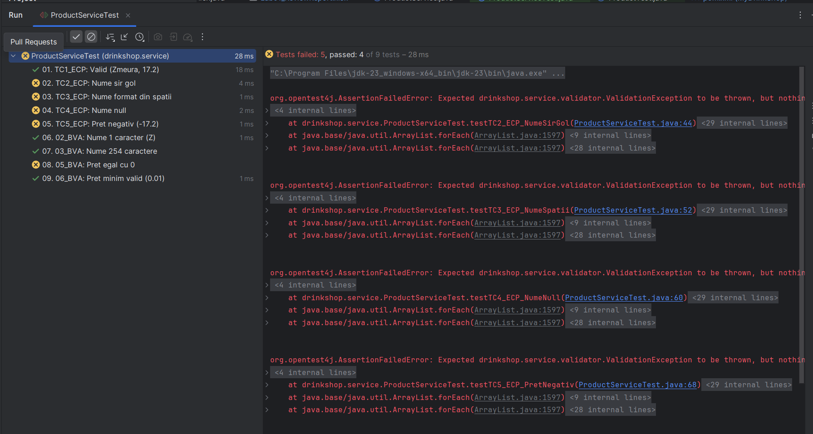
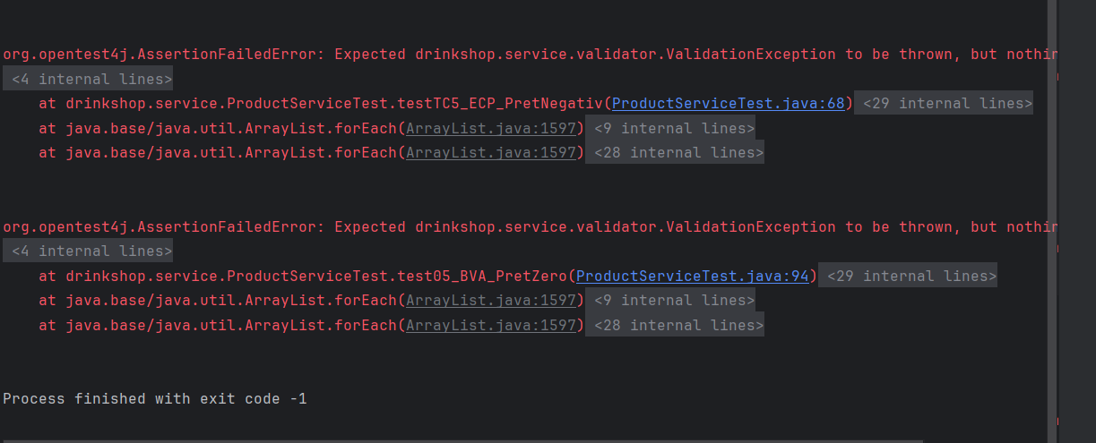
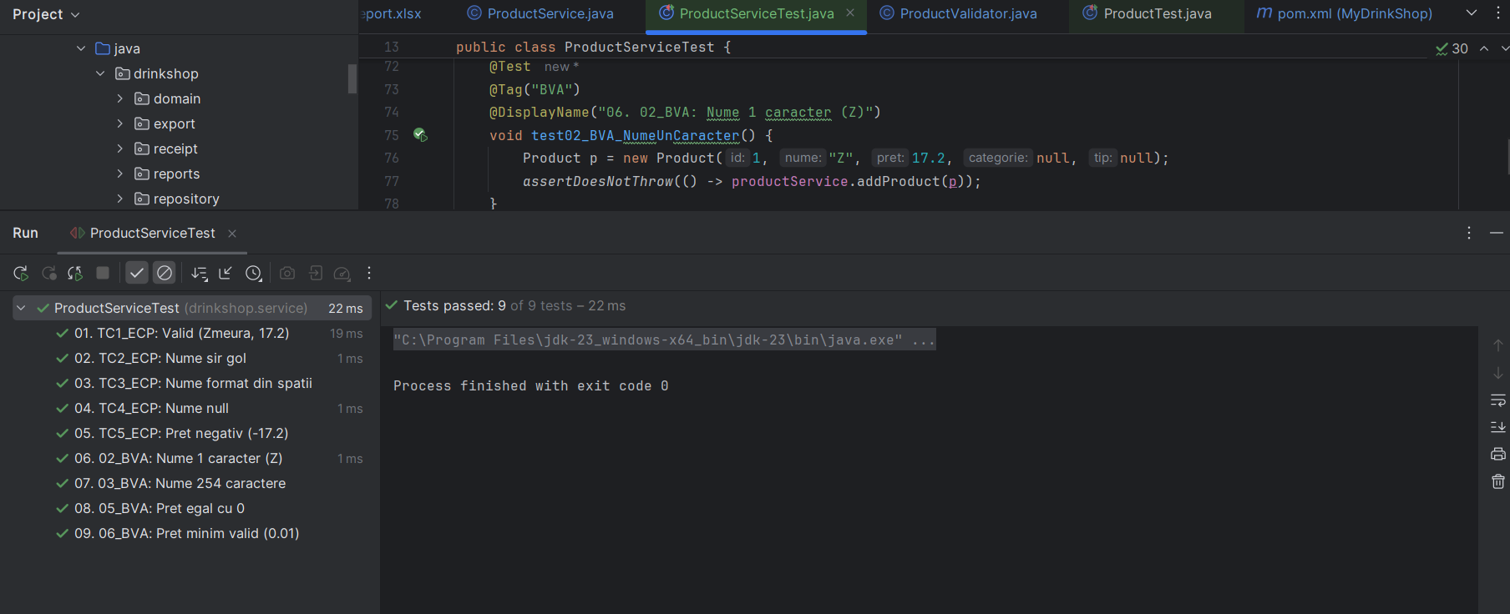
VVSS, Info Romana, 2025-2026

BBT TCs
Final TC No. | Req. ID | ECP TCs | BVA TCs | input data |  |  |  |  | output data
 |  |  |  | id | nume | pret | categorie | tip | expected | actual result
1 | F01 | TC1_ECP | - | 1 | "Zmeura" | 17.2 | null | null | Product added | Product added
2 |  | TC2_ECP | 01_BVA | 1 | "" | 17.2 | null | null | Exception: "Numele nu poate fi gol!" | AssertionFailedError
3 |  | TC3_ECP | - | 1 | " " | 17.2 | null | null | Exception: "Numele nu poate fi gol!" | AssertionFailedError
4 |  | TC4_ECP | - | 1 | null | 17.2 | null | null | Exception: "Numele nu poate fi gol!" | AssertionFailedError
5 |  | TC5_ECP | - | 1 | "Zmeura" | -17.2 | null | null | Exception: "Pret invalid" | AssertionFailedError
6 |  | - | 02_BVA | 1 | "Z" | 17.2 | null | null | Product added | Product added
7 |  | - | 03_BVA | 1 | "Z"x254 | 17.2 | null | null | Product added | Product added
 |  |  | 05_BVA | 1 | "Zmeura" | 0 | null | null | Exception: "Pret invalid" | AssertionFailedError
8 |  | … | 06_BVA | 1 | "Zmeura" | 0.01 | null | null | Product added | Product added

Statistics

 | Testing |  |  |  | Debugging | Re-testing |  |  |  |  | Regression Testing
Req. ID | #TCs to be run | #TCs passed | #TCs failed | #Bugs | #Fixed Bugs | Re-tested |  | #TCs to be run | #TCs passed | #TCs failed | Re-tested | #TCs to be run | #TCs passed | #TCs failed

F01 | 9 | 4 | 5 | 1 | 1 | yes |  | 5 | 5 | 0 | yes | 4 | 4 | 0

